2026-02-18
規制番号 名称 |  |  |  |  | 02-0221 |  | 宝橋西詰 |  |  |  | (UD-TTR) |  | 運 用 開始日時 |  | 2026-02-18 |  |  |  | 製造番号 |  | K0000002
 |  |  |  |  |  |  |  |  |  |  |  |  |  |  |  |  |  |  | 製造年月 |  | 2026-01-01
管制番号 名称 |  |  |  |  | 20221 |  | 宝橋西詰 |  |  |  | 1012号「版6」 |  |  |  | 23:18:00 |  |  | ～
 |  |  |  |  |  |  |  |  |  |  |  |  |  |  |  |  |  |  | メーカー |  | 日本信号 |  |  | Int№： | 841
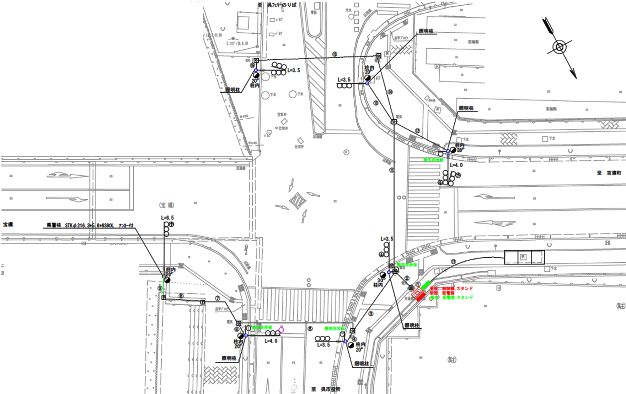
設計

37.5m
23.4m

付加機能
連動出力
ステータス機能
S3:閃光
 |  |  |  |  |  |  |  |  |  |  |  |  |  |  |  |  |  |  |  |  |  |  |  | 40 | 11.111111111 | 37.5 | 3.4
 |  |  |  |  |  |  |  |  |  |  |  |  |  |  |  |  |  |  |  |  |  |  |  | 30 | 8.3333333333 | 23.4 | 2.8
ステップ番号 |  |  |  | 1 | 2 | 3 | 4 | 5 | 6 | 7 | 8 | 9 | 10 | 11 | 12 | 13 | 14 | 15 | 16 | 17 | 18 | 19 | 20
ステップ名称 |  |  |  | 1PG | 1PW | 1 G | 1 Y | 1 A | 1 Y | 1 R | 2PG | 2PW | 2 G | 2 Y | 2 R
流 動 図
歩灯2
12.6m
12.8m
歩灯2
EC6680L+34001151
EC6680L-206
PD1219A V4.03
１Ｐ |  | [ 1P ]
１ |  | [ 1V ]
１右矢 |  | [ 1A ]
２Ｐ |  | [ 2P ]
２ |  | [ 2V ]

ＰＵ |  |  |  | 109 |  |  |  | 109 |  |  | 109
ＰＬ | ( | 61秒 | ) | 13 | 5 | 2 | 3 | 5 | 2 | 4 | 13 | 5 | 2 | 3 | 4 |  |  |  |  |  |  |  |  | 70 | 59
保安秒時 | ( | 140秒 | ) | 63 | 5 | 2 | 3 | 21 | 2 | 4 | 26 | 5 | 2 | 3 | 4 |  |  |  |  |  |  |  |  | 140 | 120
最長時間（秒） |  |  |  | 110 | 110 | 110 | 10 | 110 | 10 | 10 | 110 | 110 | 110 | 10 | 10
最短時間（秒） |  |  |  | 6 | 0.95 | 0.95 | 0.95 | 0.95 | 0.95 | 0.95 | 6 | 0.95 | 0.95 | 0.95 | 0.95
ＡＢ連動出力 |  |  |  | A | B | B | B | B | B | B | B | A | A | A | A

140718
規制番号 名称 |  |  |  |  | 2-0221 |  | 宝橋西詰 |  |  |  |  |  | 運 用 |  | 2014-07-18 |  |  |  | 製造番号 |  | 2K1423
管制番号 名称 |  |  |  |  | 250221 |  | 宝橋西詰 |  |  |  | （UC形） |  | 開始日時 |  | 23:10:00 |  |  | ～ | 製造年月 |  | 平成14年11月

１右矢
２Ｐ
1
１右矢
２
２
32.8m
33.7m
32.7m
２Ｐ
1Ｐ
1Ｐ
２
２
40km
 |  | 至 中央桟橋 |  |  |  |  |  |  |  |  |  |  |  |  |  |  |  |  |  | 至 昭和橋西詰

ステータス機能
S3:閃光
その他
シリアル／パス端子
指定色：S24-358・S80筐体使用
１右矢
1
40km
平成18年12月5日
中央側で、1R 3 → 4に設定変更
※東側市道の停止線を６ｍ後退させる為

ステップ番号 |  |  |  | 1 | 2 | 3 | 4 | 5 | 6 | 7 | 8 | 9 | 10 | 11 | 12 | 13 | 14 | 15 | 16 | 17 | 18 | 19 | 20
ステップ名称 |  |  |  | 1PG | 1PW | 1 G | 1 Y | 1 A | 1 Y | 1 R | 2PG | 2PW | 2 G | 2 Y | 2 R
流 動 図
1
1
13.3m
歩灯２
1Ｐ
１右矢
１右矢
２
歩灯２
13.0m
２Ｐ
２
１Ｐ |  | [ 1P ]
１ |  | [ 1V ]
１右矢 |  | [ 1A ]
２Ｐ |  | [ 2P ]
２ |  | [ 2V ]

最終指定 |  |  |  |  |  |  | ○ |  |  | ○ |  |  |  |  | ○ | スプリット数： |  | 3
可変指定 |  |  |  | ○ |  |  |  | ○ |  |  | ○
保安秒時 | ( | 100秒 | ) | 40 | 5 | 2 | 3 | 13 | 2 | 3 | 18 | 5 | 2 | 3 | 4
最長時間（秒） |  |  |  | 110 | 110 | 110 | 10 | 110 | 10 | 10 | 110 | 110 | 110 | 10 | 10
最短時間（秒） |  |  |  | 6 | 0.95 | 0.95 | 0.95 | 0.95 | 0.95 | 0.95 | 6 | 0.95 | 0.95 | 0.95 | 0.95
ＡＢ連動出力 |  |  |  | A | B | B | B | B | B | B | B | A | A | A | A

140119
規制番号 名称 |  |  |  |  | 2-0221 |  | 宝橋西詰 |  |  |  |  |  | 運 用 |  | 2004-08-30 |  |  |  | 製造番号 |  | 2K1423
管制番号 名称 |  |  |  |  | 020221 |  | 宝橋西詰 |  |  |  | （Ⅱ型） |  | 開始日時 |  | 10:50:00 |  |  | ～ | 製造年月 |  | 平成14年11月

１右矢
２Ｐ
1
１右矢
２
２
32.8m
33.7m
32.7m
２Ｐ
1Ｐ
1Ｐ
２
２
40km
 |  | 至 中央桟橋 |  |  |  |  |  |  |  |  |  |  |  |  |  |  |  |  |  | 至 昭和橋西詰

ステータス機能
S3:閃光
その他
シリアル／パス端子
指定色：S24-358・S80筐体使用
※宝橋工事に伴う暫定現示
１右矢
1
40km
平成18年12月5日
中央側で、1R 3 → 4に設定変更
※東側市道の停止線を６ｍ後退させる為

ステップ番号 |  |  |  | 1 | 2 | 3 | 4 | 5 | 6 | 7 | 8 | 9 | 10 | 11 | 12 | 13 | 14 | 15 | 16 | 17 | 18 | 19 | 20
ステップ名称 |  |  |  | 1PG | 1PW | 1 G | 1 Y | 1 A | 1 Y | 1 R | 2PG | 2PW | 2 G | 2 Y | 2 R
流 動 図
1
1
13.3m
歩灯２
1Ｐ
１右矢
１右矢
２
歩灯２
13.0m
２Ｐ
２
１Ｐ |  | [ 1P ]
１ |  | [ 1V ]
１右矢 |  | [ 1A ]
２Ｐ |  | [ 2P ]
２ |  | [ 2V ]

最終指定 |  |  |  |  |  |  |  |  |  | ○ |  |  |  |  | ○ | スプリット数： |  | 2
可変指定 |  |  |  | ○ |  |  |  |  |  |  | ○
保安秒時 | ( | 100秒 | ) | 50 | 5 | 2 | 3 | 1 | 1 | 1 | 23 | 5 | 2 | 3 | 4
最長時間（秒） |  |  |  | 110 | 110 | 110 | 10 | 110 | 10 | 10 | 110 | 110 | 110 | 10 | 10
最短時間（秒） |  |  |  | 6 | 0.95 | 0.95 | 0.95 | 0.95 | 0.95 | 0.95 | 6 | 0.95 | 0.95 | 0.95 | 0.95
ＡＢ連動出力 |  |  |  | A | B | B | B | B | B | B | B | A | A | A | A

250221
規制番号 名称 |  |  |  |  | 2-0221 |  | 宝橋西詰 |  |  |  |  |  | 運 用 |  | 2004-08-30 |  |  |  | 製造番号 |  | 2K1423
管制番号 名称 |  |  |  |  | 250221 |  | 宝橋西詰 |  |  |  | （Ⅱ型） |  | 開始日時 |  | 10:50:00 |  |  | ～ | 製造年月 |  | 平成14年11月

１右矢
２Ｐ
1
１右矢
２
２
32.8m
33.7m
32.7m
２Ｐ
1Ｐ
1Ｐ
２
２
40km
 |  | 至 中央桟橋 |  |  |  |  |  |  |  |  |  |  |  |  |  |  |  |  |  | 至 昭和橋西詰

ステータス機能
S3:閃光
その他
シリアル／パス端子
指定色：S24-358・S80筐体使用
１右矢
1
40km
平成18年12月5日
中央側で、1R 3 → 4に設定変更
※東側市道の停止線を６ｍ後退させる為

ステップ番号 |  |  |  | 1 | 2 | 3 | 4 | 5 | 6 | 7 | 8 | 9 | 10 | 11 | 12 | 13 | 14 | 15 | 16 | 17 | 18 | 19 | 20
ステップ名称 |  |  |  | 1PG | 1PW | 1 G | 1 Y | 1 A | 1 Y | 1 R | 2PG | 2PW | 2 G | 2 Y | 2 R
流 動 図
1
1
13.3m
歩灯２
1Ｐ
１右矢
１右矢
２
歩灯２
13.0m
２Ｐ
２
１Ｐ |  | [ 1P ]
１ |  | [ 1V ]
１右矢 |  | [ 1A ]
２Ｐ |  | [ 2P ]
２ |  | [ 2V ]

最終指定 |  |  |  |  |  |  | ○ |  |  | ○ |  |  |  |  | ○ | スプリット数： |  | 3
可変指定 |  |  |  | ○ |  |  |  | ○ |  |  | ○
保安秒時 | ( | 100秒 | ) | 40 | 5 | 2 | 3 | 13 | 2 | 3 | 18 | 5 | 2 | 3 | 4
最長時間（秒） |  |  |  | 110 | 110 | 110 | 10 | 110 | 10 | 10 | 110 | 110 | 110 | 10 | 10
最短時間（秒） |  |  |  | 6 | 0.95 | 0.95 | 0.95 | 0.95 | 0.95 | 0.95 | 6 | 0.95 | 0.95 | 0.95 | 0.95
ＡＢ連動出力 |  |  |  | A | B | B | B | B | B | B | B | A | A | A | A

旧250221
規制番号 名称 |  |  |  |  | 2-0221 |  | 宝橋西詰 |  |  |  |  |  | 運 用 |  | 2002-08-30 |  |  |  | 製造番号 |  | 2K1423
管制番号 名称 |  |  |  |  | 250221 |  | 宝橋西詰 |  |  |  | （Ⅱ型） |  | 開始日時 |  | 10:50:00 |  |  | ～ | 製造年月 |  | 平成14年11月

１右矢
２Ｐ
1
１右矢
２
２
32.8m
33.7m
32.7m
２Ｐ
1Ｐ
1Ｐ
２
２
40km
 |  | 至 中央桟橋 |  |  |  |  |  |  |  |  |  |  |  |  |  |  |  |  |  | 至 昭和橋西詰

ステータス機能
S3:閃光
その他
シリアル／パス端子
指定色：S24-358・S80筐体使用
１右矢
1
40km

ステップ番号 |  |  |  | 1 | 2 | 3 | 4 | 5 | 6 | 7 | 8 | 9 | 10 | 11 | 12 | 13 | 14 | 15 | 16 | 17 | 18 | 19 | 20
ステップ名称 |  |  |  | 1PG | 1PW | 1 G | 1 Y | 1 A | 1 Y | 1 R | 2PG | 2PW | 2 G | 2 Y | 2 R
流 動 図
1
1
13.3m
歩灯２
1Ｐ
１右矢
１右矢
２
歩灯２
13.0m
２Ｐ
２
１Ｐ |  | [ 1P ]
１ |  | [ 1V ]
１右矢 |  | [ 1A ]
２Ｐ |  | [ 2P ]
２ |  | [ 2V ]

最終指定 |  |  |  |  |  |  | ○ |  |  | ○ |  |  |  |  | ○ | スプリット数： |  | 3
可変指定 |  |  |  | ○ |  |  |  | ○ |  |  | ○
保安秒時 | ( | 100秒 | ) | 40 | 5 | 2 | 3 | 13 | 2 | 3 | 18 | 5 | 2 | 3 | 4
最長時間（秒） |  |  |  | 110 | 110 | 110 | 10 | 110 | 10 | 10 | 110 | 110 | 110 | 10 | 10
最短時間（秒） |  |  |  | 6 | 0.95 | 0.95 | 0.95 | 0.95 | 0.95 | 0.95 | 6 | 0.95 | 0.95 | 0.95 | 0.95
ＡＢ連動出力 |  |  |  | A | B | B | B | B | B | B | B | A | A | A | A

旧々250221
規制番号 名称 |  |  |  |  | 2-0221 |  | 宝橋西詰 |  |  |  |  |  | 運 用 |  | H.14年12月 3日 |  |  |  | 製造番号 |  | 2K1423
管制番号 名称 |  |  |  |  | 250221 |  | 宝橋西詰 |  |  |  | （Ⅱ型） |  | 開始日時 |  | 10:34:00 |  |  | ～ | 製造年月 |  | 平成14年11月

至 中央桟橋
至 昭和橋西詰

40km/h
 |  |  |  |  | 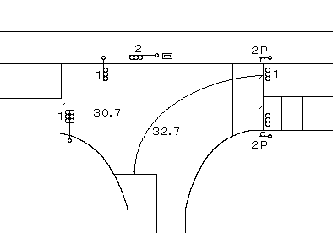

ステータス機能
S3:閃光
その他
シリアル／パス端子
指定色：S24-358・S80筐体使用
40km/h

ステップ番号 |  |  |  | 1 | 2 | 3 | 4 | 5 | 6 | 7 | 8 | 9 | 10 | 11 | 12 | 13 | 14 | 15 | 16 | 17 | 18 | 19 | 20
ステップ名称 |  |  |  | 1PG | 1PW | 1 G | 1 Y | 1 R | 2PG | 2PW | 2 G | 2 Y | 2 R
流 動 図
11.1m
（ １Ｐ ） |  | [ 1P ]
１ |  | [ 1V ]
２Ｐ |  | [ 2P ]
２ |  | [ 2V ]

最終指定 |  |  |  |  |  |  |  | ○ |  |  |  |  | ○ | スプリット数： |  | 2
可変指定 |  |  |  | ○ |  |  |  |  | ○
保安秒時 | ( | 80秒 | ) | 27 | 5 | 2 | 3 | 3 | 27 | 5 | 2 | 3 | 3
最長時間（秒） |  |  |  | 110 | 110 | 110 | 10 | 10 | 110 | 110 | 110 | 10 | 10
最短時間（秒） |  |  |  | 6 | 0.95 | 0.95 | 0.95 | 0.95 | 6 | 0.95 | 0.95 | 0.95 | 0.95
ＡＢ連動出力 |  |  |  | A | B | B | B | B | B | A | A | A | A

